디버깅리스트
EiLAB HTML뷰어 1.0 디버깅리스트

번호 | 날짜 | 작성자 | 내용 | 스크린샷(필요한경우) | 담당자 | 수정여부 | 비고
1 | 2022-09-14 | 송서현 | iframe리사이즈시, clone 고정영역 오른쪽 패딩값 | 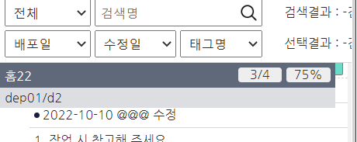 | 이재희 | 수정완료
2 | 2022-09-15 | 서진석 | index.html에 파비콘 없음 |  | 송서현 | 수정완료
3 | 2022-09-15 | 서진석 | 로고사이즈 변경 화면목록에 로고사이즈 변경하려면 core.css 건드려야하는 상황. 로고사이즈 프로젝트마다 다르니 style.css에 추가하여 관리하는게 어떤지? | 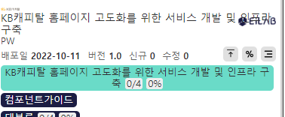 | 송서현 | 수정완료 | style.css로 이동
4 | 2022-09-15 | 서진석 | 타이틀 길어질 경우 |  | 이재희 | 수정완료
5 | 2022-09-15 | 서진석 | 파일 위치 style.css도 setting.js 위치에 놓아서 접근하기 편하게 하고 override 하는 파일이라는 인지를 확실히 해주는건 어떤지? |  | 이재희 | 수정완료
6 | 2022-09-15 | 서진석 | 타이틀 colum 여백(노란박스) 클릭시 화면 전환 안됨 |  | 송서현 | 수정완료
7 | 2022-09-15 | 서진석 | 네비게이션 도구 on 색깔이 연해서 켜졌는지 잘 구분이 안됨 |  | 송서현 | 수정완료 | 포인트컬러로 수정
8 | 2022-09-15 | 서진석 | 우클릭화면명 복사되는 text > 에 공백 추가 전 : 공통>본인인증>아이핀>본인인증-아이핀 후 : 공통 > 본인인증 > 아이핀 > 본인인증-아이핀 |  | 송서현 | 수정완료
9 | 2022-09-15 | 서이준 | index.html 모바일일 경우 view와 list 영역 크기 조정필요 |  | 송서현 | 수정완료
10 | 2022-09-15 | 송서현 | 태그 화면 유형별 색깔 변경 안됨, 많이 사용하는 탭 추가 필요 |  | 이재희 | 수정완료
11 | 2022-09-15 | 서이준 | 댑스1과 댑스2 사이에 댑스1과 동일한 타이틀 생성 필요없어보임 3댑스까지 있는 경우 댑스표시부분이 너무 길어짐 | 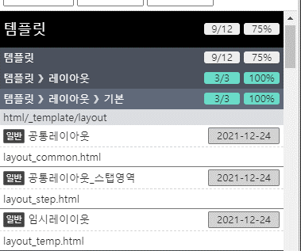 | 이재희 | 수정완료
12 | 2022-09-15 | 서이준 | 일반 태그 필요없어보임, 모달, 공통 등 태그가 눈에 띄지 않음. | 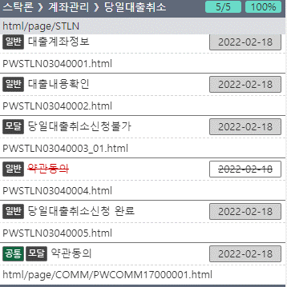 | 이재희 | 수정완료 | 일반태그 삭제
13 | 2022-09-15 | 서이준 | 진척률, 페이지수 영역이 커서 다른 텍스트 가독성 떨어짐. | 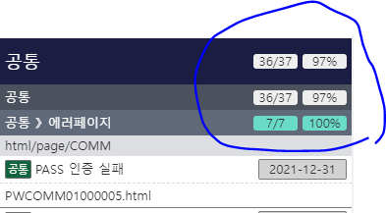 | 송서현 | 수정완료 | 기본 텍스트 진척률보기시 bg
14 | 2022-09-15 | 송서현 | data-connected="true"페이지 공통은 총 페이지 계산(length.all) 안되어야함 |  | 이재희 | 수정완료
15 | 2022-09-15 | 이준성 | 수정이력 조회시 해당 페이지가 삭제되었을 경우 아무것도 안나옴 |  | 이준성 | 수정완료
16 | 2022-09-15 | 서이준 | 수정이력 영역 눈에 띄지 않아 가독성 떨어짐 | 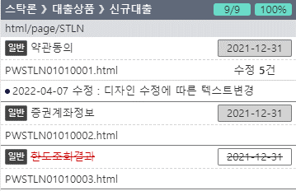 | 송서현 | 수정완료 | 수정이력 열려있어 중요정보와 구분이 안되는 것이 핵심 폰트사이즈 줄임
17 | 2022-09-15 | 서이준 | sort나 검색을 하면 clone wrap 마크업 생성 오류있음. 아래로 스크롤시 fixed 안됨 wrap을 다시 제거했다 만드는 펑션 필요 |  | 이재희 | 수정완료
18 | 2022-09-15 | 송서현 | sort나 검색시 스크롤 없어지면 fixed영역 오른쪽 패딩 |  | 이재희 | 수정완료
19 | 2022-09-15 | 서이준 | 2댑스 바로 아래 있는 page 파일명 폴더경로복사했을 때 오류남 2댑스 바로 아래 page가 있고 형제로 3댑스가 있는 경우임 오류형태: html/page/STLNhtml/page/STLNhtml/page/STLNhtml/page/STLN/PWSTLN01000001 |  | 송서현 | 수정완료
21 | 2022-09-15 | 송서현 | 페이지 sort후 스크롤시 숨겨진 영역에 padding-top 추가 되고 있음 | 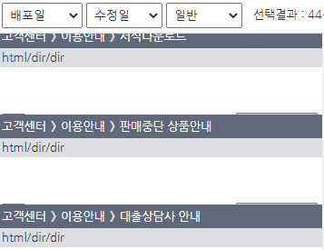 | 이재희 | 수정완료 | index_nh_pc.html>태그명(일반)소트 > 태그명(공통) 소트> 스크롤/ 소트전환시 발생
22 | 2022-09-15 | 이준성 | 수정이력 전체 수정건 안나오는 부분이 있음 |  | 이준성 | 수정완료
23 | 2022-09-19 | 서진석 | 리사이즈 시 화면목록 레이아웃 조정안됨 |  | 이재희 | 수정완료
24 | 2022-09-19 | 서진석 | dragable handler 영역 너무 좁아 리사이즈할때 포커스 자주 놓침 : 회색라인을넓히든, 투명레이어 얹어서 좀 더 넓게 잡히게 처리바람 |  | 송서현 | 수정완료 | 영역 넓히고 bg 투명 적용
25 | 2023-04-12 | 이준성 | 셀렉트 검색시 비해당 카테고리 삭제기능이였으나 삭제시 상단 메뉴버튼과 index가 맞지 않아서 검색후 메뉴클릭으로 메뉴이동 기능에 이상이 있음. |  | 이준성 | 수정완료 | 셀렉트 검색시 해당 페이지가 없어도 카테고리는 남아있도록 수정함

